工程量清单-土建
工程量清单明细表-湾仔中学精装修专业分包（含水电）-土建
工程量清单
序号 | 项目名称 | 项目特征描述 | 现场照片 | 计量规则 | 甲供材料 | 单位 | 工程量 （暂定）A | 招标预算价 |  |  |  |  |  |  | 含税合价E=A*D | 备注
 |  |  |  |  |  |  |  | 不含税综合单价B=B1+B2+B3+B4 | 人工B1 | 主材B2 | 损耗辅 材机械B3 | 管理费 利润等B4 | 增值税率C | 含税综合单价D=B*(1+C)
一、拆除工程
1 | 铲除柱面瓷砖面、抹灰至基层 | 1、铲除柱面瓷砖面、抹灰至基层（交界位置采用切割） 2、垃圾外运及消纳，运距投标单位自行考虑 包含但不限于图纸、技术规范及现场施工需要的一切内容 |  | / | / | m2 | 20.52 | - |  |  |  |  | 9% | 0.00 | 0.00
2 | 铲除天棚油漆腻子至基层 | 1、铲除架空层天花（梁底、两侧、板底等）油漆至基层 2、垃圾外运及消纳，运距投标单位自行考虑 包含但不限于图纸、技术规范及现场施工需要的一切内容 |  | / | / | m2 | 319.78 | - |  |  |  |  | 9% | 0.00 | 0.00
3 | 铲除地面石材面层及结合层5cm厚 | 化学实验室地面及舞蹈室旁边的架空层需要开挖的沟槽面层： 1、铲除地面石材面层及结合层5cm厚 2、垃圾外运及消纳，运距投标单位自行考虑 包含但不限于图纸、技术规范及现场施工需要的一切内容 |  | / | / | m2 | 92.22 | - |  |  |  |  | 9% | 0.00 | 0.00
二、砌体工程
4 | 200mm厚外墙 | 1、200mm厚砌筑蒸压加气混凝土砌块外墙 2、含图纸要求的砌筑砂浆 3、含砌体拉结筋、砌体与砼柱连接处的植筋、构造柱天地接触面的植筋 4、含脚手架等措施费 包含但不限于图纸、技术规范及现场施工需要的一切内容 |  | / | / | m3 | 33.83 | - |  |  |  |  | 9% | 0.00 | 0.00
5 | 200mm厚内墙 | 1、200mm厚砌筑蒸压加气混凝土砌块内墙 2、含图纸要求的砌筑砂浆 3、含砌体拉结筋、砌体与砼柱连接处的植筋 4、含脚手架等措施费 包含但不限于图纸、技术规范及现场施工需要的一切内容 |  | / | / | m3 | 6.21 | - |  |  |  |  | 9% | 0.00 | 0.00
三、混凝土及钢筋砼工程
6 | C25构造柱 | 构造柱C25砼（费用仅包含砼，钢筋及模板另计） 包含但不限于图纸、技术规范及现场施工需要的一切内容 |  | / | / | m3 | 0.96 | - |  |  |  |  | 9% | 0.00 | 0.00
7 | C25圈梁、过梁 | 圈梁、过梁C25砼（费用仅包含砼，钢筋及模板另计） 包含但不限于图纸、技术规范及现场施工需要的一切内容 |  | / | / | m3 | 0.06 | - |  |  |  |  | 9% | 0.00 | 0.00
8 | 钢筋 | 构造柱、圈梁、过梁的钢筋，综合考虑钢筋型号规格 包含但不限于图纸、技术规范及现场施工需要的一切内容 |  | / | / | t | 0.12 | - |  |  |  |  | 9% | 0.00 | 0.00
四、门窗工程
9 | 成品实木门 | 成品实木门制作及安装，含门锁、合页等五金配件，含油漆、门边塞缝等一切工序及内容 包含但不限于图纸、技术规范及现场施工需要的一切内容 |  | / | / | m2 | 18.04 | - |  |  |  |  | 9% | 0.00 | 0.00
10 | 铝合金推拉窗 | 1、70系列铝合金推拉窗，铝合窗型材主料壁厚外窗1.8mm,6LOW-E+12+6中空玻璃 2、氟碳喷涂三涂 3、含五金件、窗边塞缝、打胶、防水等图纸要求及现场施工要求的一切内容 包含但不限于图纸、技术规范及现场施工需要的一切内容 |  | / | / | m2 | 57.42 | - |  |  |  |  | 9% | 0.00 | 0.00
五、楼地面装饰
11 | 地面回填素砼C15素砼100mm厚 | 地面回填素砼C15素砼100mm厚 包含但不限于图纸、技术规范及现场施工需要的一切内容 |  | / | / | m2 | 227.02 | - |  |  |  | - | 9% | 0.00 | 0.00
12 | 讲台地面C15素砼素砼200mm厚 | 讲台地面C15素砼素砼200mm厚 包含但不限于图纸、技术规范及现场施工需要的一切内容 |  | / | / | m2 | 13.02 | - |  |  |  | - | 9% | 0.00 | 0.00
13 | 地面回填素砼C15素砼50mm厚 | 地面回填素砼C15素砼50mm厚 包含但不限于图纸、技术规范及现场施工需要的一切内容 |  | / | / | m2 | 92.13 | - |  |  |  | - | 9% | 0.00 | 0.00
14 | 走廊、物理实验室、化学实验室、准备室： 楼2:防滑地砖楼面(无防水，燃烧性能 A级) | 1、8-10厚防滑地砖铺实拍平，白水泥（或填缝剂）擦缝 2、瓷砖胶粘贴 3、20厚M20水泥砂浆保护层（侧墙保护层为粘钉挂网抹面，10厚 M15水泥砂浆，与墙面找平层接平） 包含但不限于图纸、技术规范及现场施工需要的一切内容 |  | / | / | m2 | 240.04 | - |  |  |  | - | 9% | 0.00 | 0.00
15 | 排水管1-1大样面层： 8-10厚防滑地砖 | 1、8-10厚防滑地砖铺实拍平，白水泥（或填缝剂）擦缝 2、瓷砖胶粘贴 3、30厚1:3干硬性水泥砂浆，面撒水泥浆 包含但不限于图纸、技术规范及现场施工需要的一切内容 |  | / | / | m2 | 11.40 | - |  |  |  | - | 9% | 0.00 | 0.00
16 | 音乐舞蹈室： 楼4:PVC塑胶运动地板(燃烧性能 B1级) | 1、原木地板表面清扫干净 2、4厚PVC塑胶运动地板卷材，用专用胶粘剂粘铺，用滚筒碾压2遍 包含但不限于图纸、技术规范及现场施工需要的一切内容 |  | / | / | m2 | 82.93 | - |  |  |  | - | 9% | 0.00 | 0.00
17 | 二层多媒体电教室： 楼6:防静电架空地板楼面 | 1、160高成品防静电架空地板，面层35厚600X600全钢防静电地板。（含收口封板） 2、原有楼板面清理千净 包含但不限于图纸、技术规范及现场施工需要的一切内容 |  | / | / | m2 | 100.26 | - |  |  |  |  | 9% | 0.00 | 0.00
六、墙柱面工程
18 | 首层新增教室、准备室的外围结构外侧： 外2:普通外墙涂料 | 1、无机外墙涂料(质感涂料,颜色与原外墙涂料颜色一致) 2、5厚M15聚合物水泥防水砂浆 3、15厚M15水泥抗裂防水砂浆找平(内掺杜拉纤维0.9kg/m3)分两次抹平,每次厚度7~8mm 4、满挂热镀锌钢丝网,网宽每边不小于250:0.9网孔12.7x12.7,用8锚栓与结构墙体锚固,锚栓双向中距<500。 5、墙面均满刷界面处理剂一道 包含但不限于图纸、技术规范及现场施工需要的一切内容 |  | / | / | m2 | 176.64 | - |  |  |  |  | 9% | 0.00 | 0.00
19 | 首层新增教室、准备室的外围结构内侧： 内2:内墙涂料墙面(燃烧性能A级) | 1、无机内墙涂料一底两面 2、内墙耐水腻子三道 3、15厚M5混合砂浆,分两遍压实抹平 4、原有墙体,清理墙面至基层,柱空鼓、开裂、发霉处修补,刷专用界面剂一道,所有内墙抹平层前满挂热镀锌钢丝网,网宽每边不小于250:0.9网孔12.7x12.7,用8锚栓与结构墙体锚固,锚栓双向中距<500.) 包含但不限于图纸、技术规范及现场施工需要的一切内容 |  | / | / | m2 | 238.74 | - |  |  |  |  | 9% | 0.00 | 0.00
七、天棚工程
20 | 棚2:内墙涂料顶棚(燃烧性能 A级) | 1、满刷界面处理剂一道 2、1.0mm厚JS-Ⅱ聚合物水泥防水涂料防潮层 3、刮内墙耐水腻子两道（厚度 2~3厚） 4、内墙无机防霉涂料一底两面 （燃烧性能等级不得低于 A级） 包含但不限于图纸、技术规范及现场施工需要的一切内容 |  | / | / | m2 | 319.78 | - |  |  |  |  | 9% | 0.00 | 0.00
八、雨棚
21 | 8厚亚克力透光板雨棚 | 1、8厚亚克力透光板 2、GL1钢结构，B150*100*3.2,Q235B 3、有钢构件制作前需彻底除锈,除锈等级达Sa2.5级,除锈完成后,钢构件表面做热浸镀锌处理,热浸镀锌量大于等于600g/m,厚度大于等于80um，刷镀锌专用底漆二道,每道漆膜厚度35um，底漆充分干燥后,才容许次层涂装(颜色按设计)。 3、包含但不限于图纸、技术规范及现场施工需要的一切内容 |  | / | / | m2 | 20.28 | - |  |  |  | - | 9% | 0.00 | 0.00
九、其他
22 | 搁置柜800*450*3500 | 搁置柜800*450*3500，含轻质砖砌筑100mm厚、C20预制钢筋砼板、抹灰、瓷砖胶粘贴釉面砖等图纸要求及满足现场施工的全部内容 包含但不限于图纸、技术规范及现场施工需要的一切内容 |  | / | / | 个 | 1.00 | - |  |  |  |  | 9% | 0.00 | 0.00
23 | 防蚊虫网 | 铝合金防蚊虫网（500mm直径圆孔） 包含但不限于图纸、技术规范及现场施工需要的一切内容 |  | 按洞口面积计算 | / | m2 | 0.79 | - |  |  |  |  | 9% | 0.00 | 0.00
搬迁及安装
28 | 窗帘拆卸及安装（利旧） | 拆除原有的窗帘及导轨，重新安装，窗帘高度等信息根据现场情况综合考虑 包含但不限于图纸、技术规范及现场施工需要的一切内容 |  | 按重新安装的导轨长度计算 | / | m | 15.12 | - |  |  |  | - | 9% | 0.00 | 0.00
29 | 空调拆除及安装（利旧） | 空调保护拆除及安装，综合考虑原有空调制冷量及室内机的大小（4p以内），费用包含必要的因可能出现的铜管损耗及保温管损耗的补充 包含但不限于图纸、技术规范及现场施工需要的一切内容 |  | / | / | 台 | 9.00 | - |  |  |  | - | 9% | 0.00 | 0.00
30 | 物理实验室搬迁及安装 | 物理实验室搬迁及安装（原物品位于隔壁楼栋1楼，搬迁至本次施工楼栋1楼） 1、主要包含老师讲台及黑板、学生试验台（长1.2m，宽0.6米）28套、护目灯、弱电机柜、摄像头、广播等本实验室需要搬迁的全部内容，具体内容及运距以现场为准 2、含拆除费、搬迁费、安装费及可能出现的接水接电调试等全部费用 包含但不限于图纸、技术规范及现场施工需要的一切内容 |  | 总价包干 | / | 项 | 1.00 | - |  |  |  | - | 9% | 0.00 | 0.00
31 | 化学实验室搬迁及安装 | 化学实验室搬迁及安装（原物品位于隔壁楼栋3楼，搬迁至本次施工楼栋1楼） 1、主要包含老师讲台及黑板、学生试验台（长2.9m，宽0.6米）28套、水槽14套、护目灯、弱电机柜、摄像头、广播等本实验室需要搬迁的全部内容，具体内容及运距以现场为准 2、含拆除费、搬迁费、安装费及可能出现的接水接电调试等全部费用 包含但不限于图纸、技术规范及现场施工需要的一切内容 |  | 总价包干 | / | 项 | 1.00 | - |  |  |  | - | 9% | 0.00 | 0.00
32 | 音乐室搬迁及安装 | 音乐室搬迁及安装（原物品位于隔壁楼栋5楼，搬迁至本次施工楼栋1楼） 1、主要包含老师讲台及黑板、学生坐凳、投影仪、音响设备、音乐教学设施（钢琴、电钢琴等）、条形照明灯、广播等本实验室需要搬迁的全部内容，具体内容及运距以现场为准 2、含拆除费、搬迁费、安装费及可能出现的接水接电调试等全部费用 包含但不限于图纸、技术规范及现场施工需要的一切内容 |  | 总价包干 | / | 项 | 1.00 | - |  |  |  | - | 9% | 0.00 | 0.00
33 | 电脑室搬迁及安装 | 电脑室搬迁及安装（原物品位于隔壁楼栋4楼，搬迁至本次施工楼栋2楼） 1、主要包含老师讲台及黑板、电脑53台、电脑桌28套、弱电机柜、摄像头、广播、窗帘（利旧）等本实验室需要搬迁的全部内容，具体内容及运距以现场为准 2、含拆除费、搬迁费、安装费及可能出现的接水接电调试等全部费用 包含但不限于图纸、技术规范及现场施工需要的一切内容 |  | 总价包干 | / | 项 | 1.00 | - |  |  |  | - | 9% | 0.00 | 0.00
34 | 原有树池拆除及垃圾外运 | 1、原有树池拆除 2、垃圾外运及消纳，运距投标单位自行考虑 包含但不限于图纸、技术规范及现场施工需要的一切内容 |  | / | / | 个 | 2.00 | - |  |  |  | - | 9% | 0.00 | 0.00
35 | 原有花池拆除及垃圾外运 | 1、原有花池拆除 2、垃圾外运及消纳，运距投标单位自行考虑 包含但不限于图纸、技术规范及现场施工需要的一切内容 | 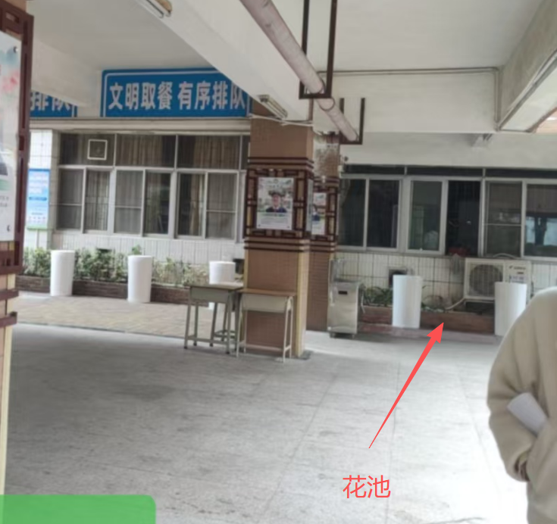 | / | / | 个 | 1.00 | - |  |  |  | - | 9% | 0.00 | 0.00
36 | 空调拆除 | 准备室旁首层花池旁的空调拆除，放置至学校指定地点 包含但不限于图纸、技术规范及现场施工需要的一切内容 | 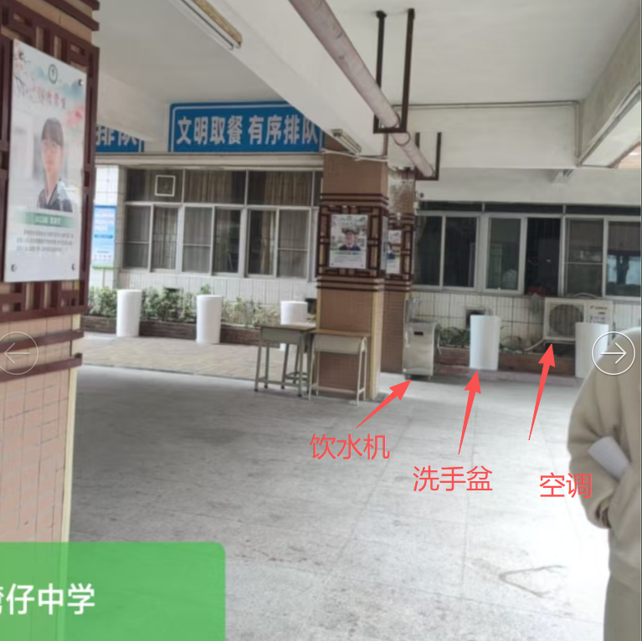 | / | / | 台 | 1.00 | - |  |  |  | - | 9% | 0.00 | 0.00
37 | 直引水机迁移及安装 | 直引水机迁移及安装 包含但不限于图纸、技术规范及现场施工需要的一切内容 |  | / | / | 个 | 1.00 | - |  |  |  | - | 9% | 0.00 | 0.00
38 | 洗手盆迁移及安装 | 洗手盆迁移及安装 包含但不限于图纸、技术规范及现场施工需要的一切内容 |  | / | / | 个 | 4.00 | - |  |  |  | - | 9% | 0.00 | 0.00
措施项 |  |  |  |  |  |  |  |  |  |  |  | -
39 | 构造柱模板 | 构造柱模板制作及安装 包含但不限于图纸、技术规范及现场施工需要的一切内容 |  | / | / | m2 | 15.36 | - |  |  |  | - | 9% | 0.00 | 0.00
40 | 圈过梁模板 | 圈过梁模板制作及安装 包含但不限于图纸、技术规范及现场施工需要的一切内容 |  | / | / | m2 | 5.78 | - |  |  |  | - | 9% | 0.00 | 0.00
暂估价
 | 专业工程暂估价 | 专业工程暂估价，投标报价按招标方提供的暂定价报价，结算按现场确定的型号规格进行定价 1、水槽购置安装（含支架、水龙头、角阀、金属软管、下水管等全部配件） 2、舞蹈镜子制安 3、窗帘制作及安装（新购置） 4、可伸缩成品雨棚带顶布 |  | / | / | 项 | 1.00 |  |  |  |  |  |  |  | 25729.67
 | 合计 |  |  |  |  |  |  |  |  |  |  |  |  |  | 25729.67

